FiguraA1
Figura A1. Comparación de la distribución del consumo ocasional según la GATS 2023 y la ENCODAT 2025
Población de 15 a 65 años
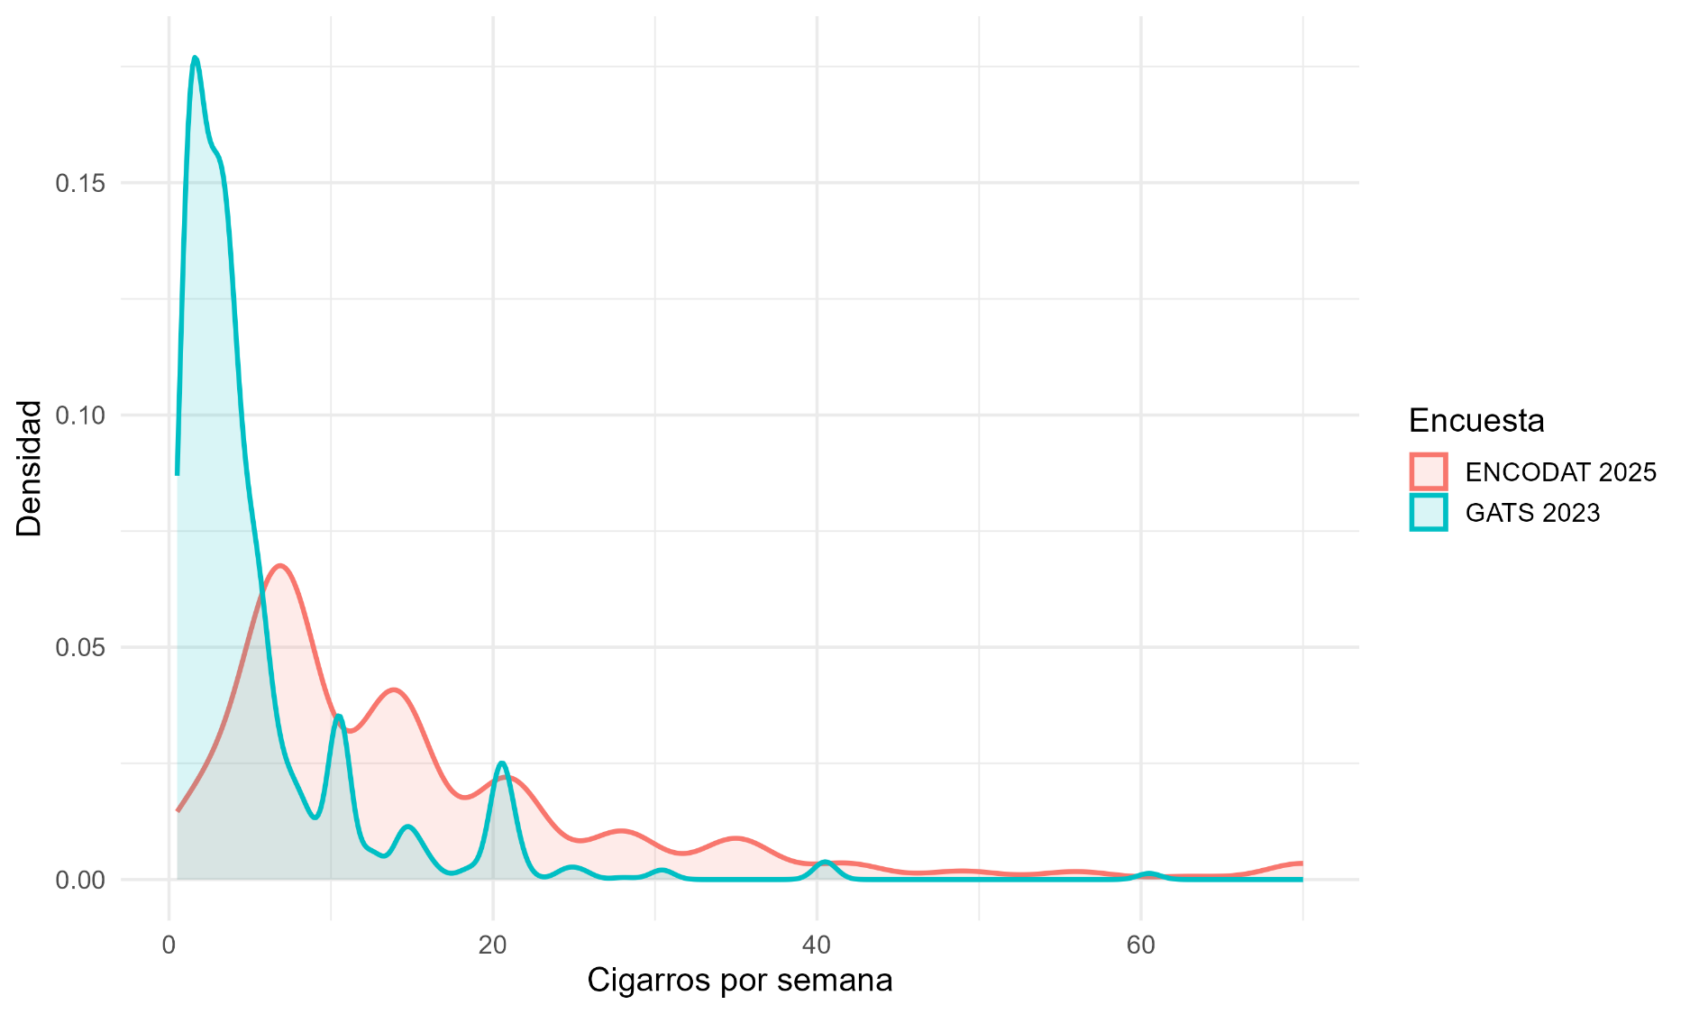

Encuesta |  | <5 cigarros |  | 5 a 9 cigarros |  | 10 a 14 cigarros |  | 15 a 24 cigarros |  | ≥25
 |  | % | IC95% | % | IC95% | % | IC95% | % | IC95% | % | IC95%
GATS 2023 |  | 69.5 | 64.7, 74.4 | 15.0 | 11.3, 18.6 | 2026-02-07 | 3, 11.4 | 2026-04-06 | 4, 8.9 | 2026-09-01 | 0.7, 3.1
ENCODAT 2025
 | Solo reporte semanal | 65.8 | 56.5, 74.0 | 2026-04-15 | 10.4, 22.3 | 2026-06-09 | 4.4, 19.7 | 2026-01-07 | 4.1, 12.0 | 2026-02-02 | 0.8, 5.7
 | Solo reporte diario | 0.0 |  | 39.8 | 34.3, 45.5 | 26.2 | 21.7, 31.2 | 13.5 | 9.9, 18.1 | 20.6 | 16.2, 25.8
GATS: Encuesta Global de Tabaquismo en Adultos.
ENCODAT: Encuesta Nacional de Consumo de Drogas, Alcohol y Tabaco.
IC95%: Intervalo de confianza al 95%.

